상품제안서
카카오프렌즈 5종 미니스 여행용 양치세트 | 상품코드: F25868

 |  |  |  |  |  |  | 02-412-0044 | www.easy1.co.kr
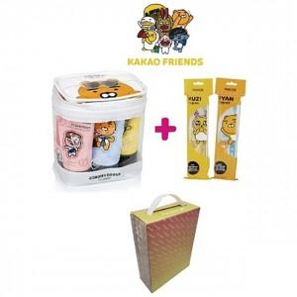

【상세/제작정보】 | 칼라스티커제작 및 부착 :별도 문의

【인쇄/포장옵션】 | / 포장불가능

【공급단가】 | 수량 | 50~ | 100~ | 500~ | 1,000~ | 2,000~
*VAT별도 | 단가 | 15,000원 | 14,760원 | 14,400원 | 14,040원 | 13,800원

【상품 URL】 | https://easy1.co.kr:443/src/goods_detail.php?gdno=25868

